2022_07_data
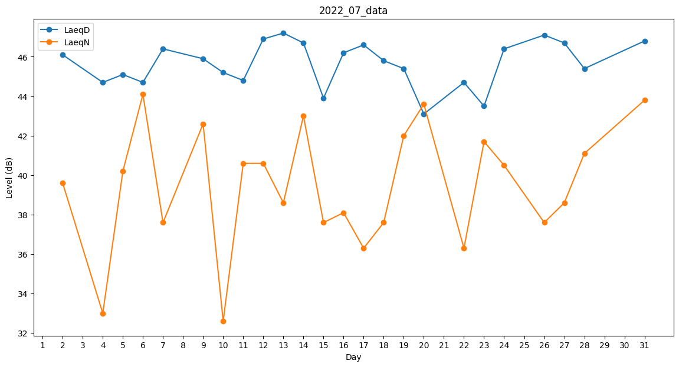
Day | LaeqD | LaeqN
1 | 0 | 44
2 | 46.1 | 39.6
3 | 40.9 | 0
4 | 44.7 | 33
5 | 45.1 | 40.2
6 | 44.7 | 44.1
7 | 46.4 | 37.6
8 | 45.9 | 0
9 | 45.9 | 42.6
10 | 45.2 | 32.6
11 | 44.8 | 40.6
12 | 46.9 | 40.6
13 | 47.2 | 38.6
14 | 46.7 | 43
15 | 43.9 | 37.6
16 | 46.2 | 38.1
17 | 46.6 | 36.3
18 | 45.8 | 37.6
19 | 45.4 | 42
20 | 43.1 | 43.6
21 | 0 | 0
22 | 44.7 | 36.3
23 | 43.5 | 41.7
24 | 46.4 | 40.5
25 | 42.2 | 0
26 | 47.1 | 37.6
27 | 46.7 | 38.6
28 | 45.4 | 41.1
29 | 0 | 0
30 | 0 | 0
31 | 46.8 | 43.8

